Sheet1
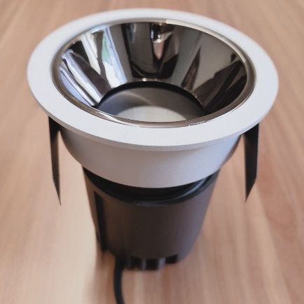
LIGHT&ESSENCE
LIGHTING SPECIFICATION 灯具规格
PRODUCT: 产品： | LED ADJUSTBAL SPOT LIGHT LED可调角筒灯
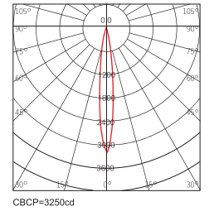
LOCATION: 位置： | INTERIOR 室内
MODEL NO: 型号： | LMI-400C
LAMP TYPE: 光源型号： | LED 4W, 2700K/3000K/3500K/4000K
EA: 电器： | REMOTE LED DRIVER 外置电源
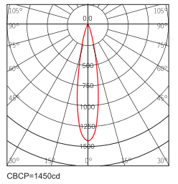
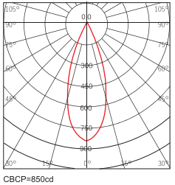
SIZE: 尺寸： | W60*H70 mm
FINISH: 饰面 | SILVER ANODISED/POWDER COATING 阳极氧化/烤漆
BEAM ANGLE: 照度角： | 15°/24°/38°
CRI: 显指： | 90
INPUT VOLTAGE: 工作电压： | AC 220-240V
IP RATING: 防护等级： | IP44
ORIGIN: 原产地： | CHINA 中国
REMARK: 备注：

Sheet1 (2)
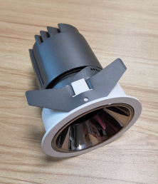
LIGHT&ESSENCE
LIGHTING SPECIFICATION 灯具规格
PRODUCT: 产品： | LED ADJUSTBAL SPOT LIGHT LED可调角筒灯
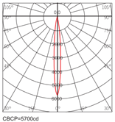
LOCATION: 位置： | INTERIOR 室内
MODEL NO: 型号： | LMI-700C
LAMP TYPE: 光源型号： | LED 11W, 2700K/3000K/3500K/4000K
EA: 电器： | REMOTE LED DRIVER 外置电源
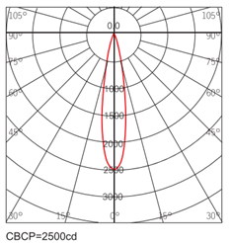
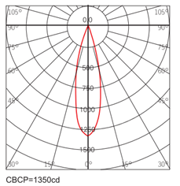
SIZE: 尺寸： | W86*H100 mm
FINISH: 饰面 | SILVER ANODISED/POWDER COATING 阳极氧化/烤漆
BEAM ANGLE: 照度角： | 15°/24°/36°
CRI: 显指： | 90
INPUT VOLTAGE: 工作电压： | AC 220-240V
IP RATING: 防护等级： | IP44
ORIGIN: 原产地： | CHINA 中国
REMARK: 备注：

Sheet1 (3)
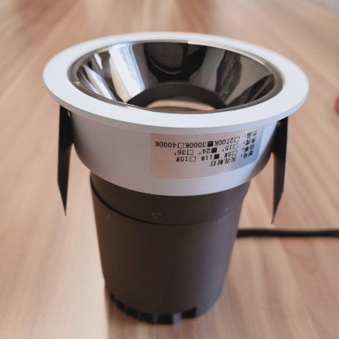
LIGHT&ESSENCE
LIGHTING SPECIFICATION 灯具规格
PRODUCT: 产品： | LED ADJUSTBAL SPOT LIGHT LED可调角筒灯
LOCATION: 位置： | INTERIOR 室内
MODEL NO: 型号： | LMI-900C
LAMP TYPE: 光源型号： | LED 13W, 2700K/3000K/3500K/4000K
EA: 电器： | REMOTE LED DRIVER 外置电源
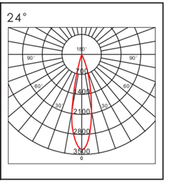
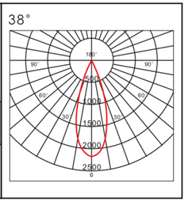
SIZE: 尺寸： | W105*H118 mm
FINISH: 饰面 | SILVER ANODISED/POWDER COATING 阳极氧化/烤漆
BEAM ANGLE: 照度角： | 15°/24°/38°
CRI: 显指： | 90
INPUT VOLTAGE: 工作电压： | AC 220-240V
IP RATING: 防护等级： | IP44
ORIGIN: 原产地： | CHINA 中国
REMARK: 备注：

Sheet1 (4)
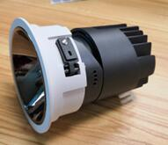
LIGHT&ESSENCE
LIGHTING SPECIFICATION 灯具规格
PRODUCT: 产品： | LED ADJUSTBAL SPOT LIGHT LED可调角筒灯
LOCATION: 位置： | INTERIOR 室内
MODEL NO: 型号： | LMI-1200C
LAMP TYPE: 光源型号： | LED 18W, 2700K/3000K/3500K/4000K
EA: 电器： | REMOTE LED DRIVER 外置电源
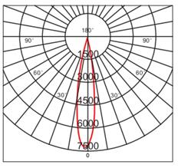
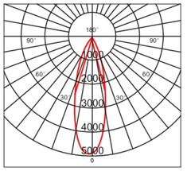
SIZE: 尺寸： | W133*H140 mm
FINISH: 饰面 | SILVER ANODISED/POWDER COATING 阳极氧化/烤漆
BEAM ANGLE: 照度角： | 15°/24°/38°
CRI: 显指： | 90
INPUT VOLTAGE: 工作电压： | AC 220-240V
IP RATING: 防护等级： | IP44
ORIGIN: 原产地： | CHINA 中国
REMARK: 备注：

Sheet1 (5)
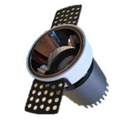
LIGHT&ESSENCE
LIGHTING SPECIFICATION 灯具规格
PRODUCT: 产品： | LED TRIMLESS SPOT LIGHT LED无边框筒灯

LOCATION: 位置： | INTERIOR 室内
MODEL NO: 型号： | LMI-450C
LAMP TYPE: 光源型号： | LED 4W, 2700K/3000K/3500K/4000K
EA: 电器： | REMOTE LED DRIVER 外置电源

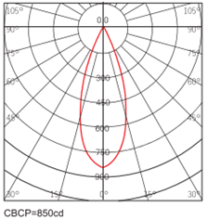
SIZE: 尺寸： | W51*H72 mm
FINISH: 饰面 | SILVER ANODISED/POWDER COATING 阳极氧化/烤漆
BEAM ANGLE: 照度角： | 15°/24°/38°
CRI: 显指： | 90
INPUT VOLTAGE: 工作电压： | AC 220-240V
IP RATING: 防护等级： | IP44
ORIGIN: 原产地： | CHINA 中国
REMARK: 备注：

Sheet1 (6)
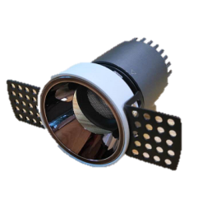
LIGHT&ESSENCE
LIGHTING SPECIFICATION 灯具规格
PRODUCT: 产品： | LED TRIMLESS SPOT LIGHT LED无边框筒灯
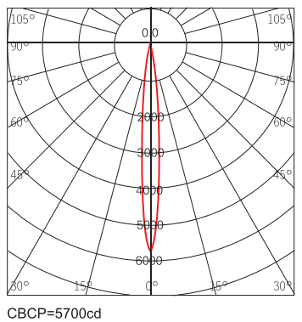
LOCATION: 位置： | INTERIOR 室内
MODEL NO: 型号： | LMI-750C
LAMP TYPE: 光源型号： | LED 11W, 2700K/3000K/3500K/4000K
EA: 电器： | REMOTE LED DRIVER 外置电源
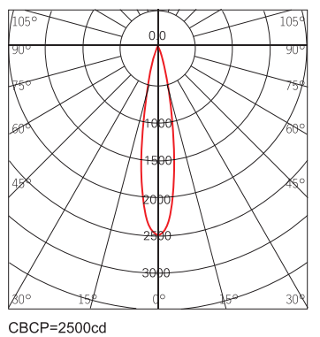
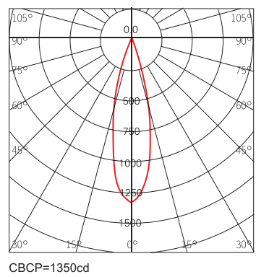
SIZE: 尺寸： | W75*H102 mm
FINISH: 饰面 | SILVER ANODISED/POWDER COATING 阳极氧化/烤漆
BEAM ANGLE: 照度角： | 15°/24°/36°
CRI: 显指： | 90
INPUT VOLTAGE: 工作电压： | AC 220-240V
IP RATING: 防护等级： | IP44
ORIGIN: 原产地： | CHINA 中国
REMARK: 备注：

Sheet1 (7)
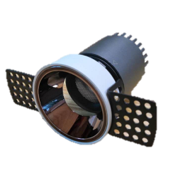
LIGHT&ESSENCE
LIGHTING SPECIFICATION 灯具规格
PRODUCT: 产品： | LED TRIMLESS SPOT LIGHT LED无边框筒灯
LOCATION: 位置： | INTERIOR 室内
MODEL NO: 型号： | LMI-950C
LAMP TYPE: 光源型号： | LED 13W, 2700K/3000K/3500K/4000K
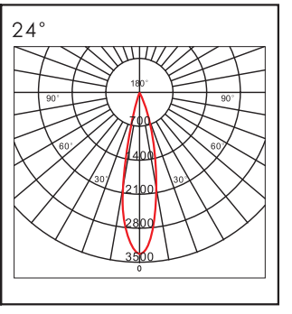

EA: 电器： | REMOTE LED DRIVER 外置电源
SIZE: 尺寸： | W95*H120 mm
FINISH: 饰面 | SILVER ANODISED/POWDER COATING 阳极氧化/烤漆
BEAM ANGLE: 照度角： | 15°/24°/38°
CRI: 显指： | 90
INPUT VOLTAGE: 工作电压： | AC 220-240V
IP RATING: 防护等级： | IP44
ORIGIN: 原产地： | CHINA 中国
REMARK: 备注：

Sheet1 (8)
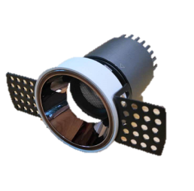
LIGHT&ESSENCE
LIGHTING SPECIFICATION 灯具规格
PRODUCT: 产品： | LED TRIMLESS SPOT LIGHT LED无边框筒灯
LOCATION: 位置： | INTERIOR 室内
MODEL NO: 型号： | LMI-1250C
LAMP TYPE: 光源型号： | LED 18W, 2700K/3000K/3500K/4000K
EA: 电器： | REMOTE LED DRIVER 外置电源
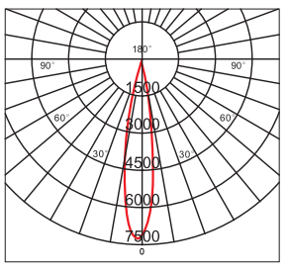
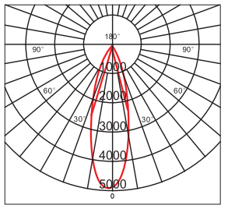
SIZE: 尺寸： | W120*H142 mm
FINISH: 饰面 | SILVER ANODISED/POWDER COATING 阳极氧化/烤漆
BEAM ANGLE: 照度角： | 15°/24°/38°
CRI: 显指： | 90
INPUT VOLTAGE: 工作电压： | AC 220-240V
IP RATING: 防护等级： | IP44
ORIGIN: 原产地： | CHINA 中国
REMARK: 备注：

